Hoja11
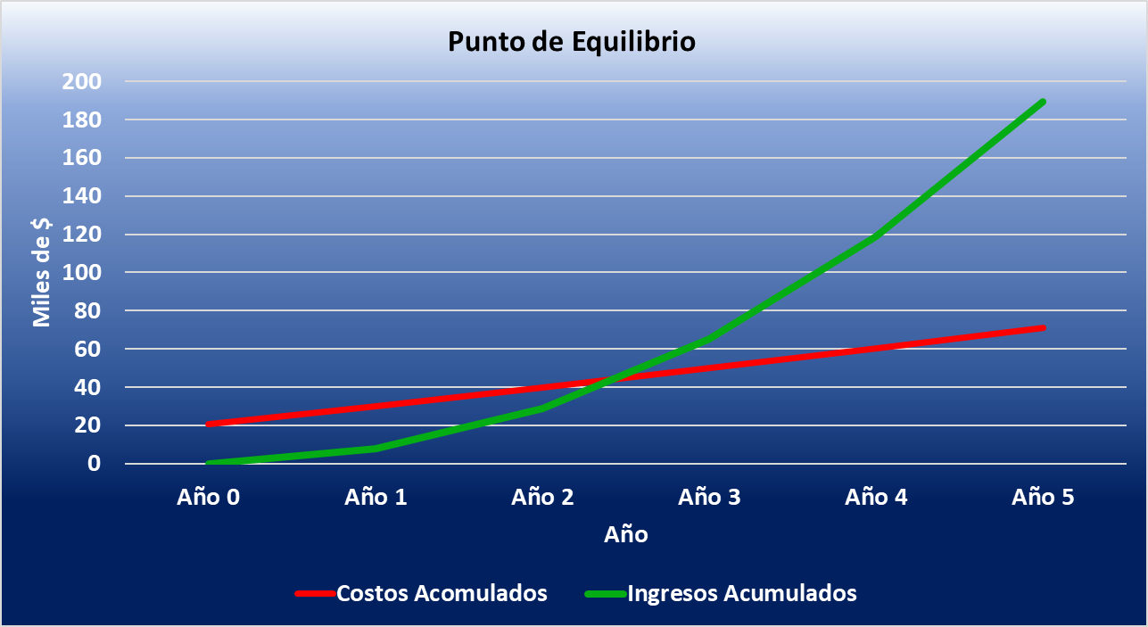
Costo Inicial | 20570
Costo Soporte Anual | 7800
Costos Mant. Anual | 1800

Costos Iniciales y Anual del Proyecto

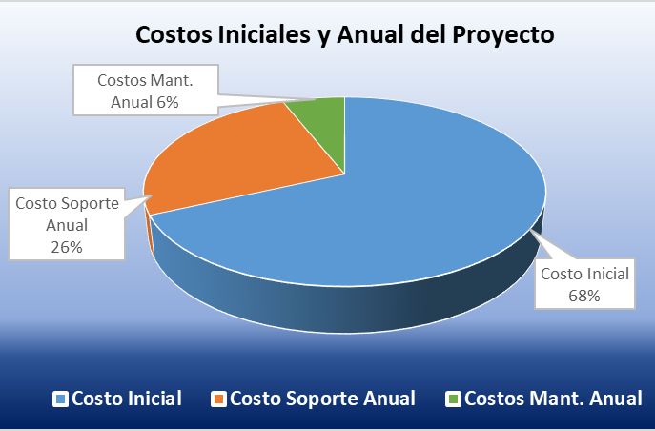

Concepto | Año 0 | Año 1 | Año 2 | Año 3 | Año 4 | Año 5
Inversión inicial (desarrollo) | −$20,570 | — | — | — | — | —
Ingresos anuales | — | $7,860 | $20,712 | $36,600 | $53,568 | $70,704
Costos de mantenimiento (§2.7) | — | $9,603 | $9,713 | $9,944 | $10,472 | $10,670
Flujo neto del período | −$20,570 | −$1,743 | +$10,999 | +$26,656 | +$43,096 | +$60,034
Flujo acumulado | −$20,570 | −$22,313 | −$11,314 | +$15,342 ✅ | +$58,438 | +$118,472

Punto de Equilibrio

Año | Costos Acomulados | Ingresos Acumulados
Año 0 | 20.57 | 0
Año 1 | 30.173 | 7.86
Año 2 | 39.886 | 28.572
Año 3 | 49.83 | 65.172
Año 4 | 60.302 | 118.74
Año 5 | 70.972 | 189.444

 | Costos | Ingresos |  | Costos Acomulados | Ingresos Acumulados
 | 20570 | 0 |  | 20570 | 0
 | 9603 | 7860 |  | 30173 | 7860
 | 9713 | 20712 |  | 39886 | 28572
 | 9944 | 36600 |  | 49830 | 65172
 | 10472 | 53568 |  | 60302 | 118740
 | 10670 | 70704 |  | 70972 | 189444

